Estadísticas
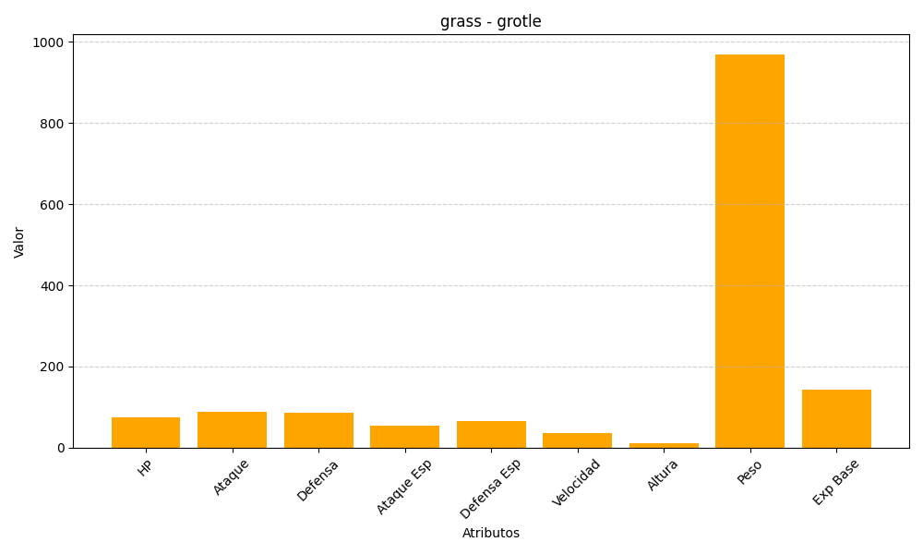
ID | Nombre | Tipo | HP | Ataque | Defensa | Ataque Especial | Defensa Especial | Velocidad | Altura | Peso | Experiencia Base
388 | grotle | grass | 75 | 89 | 85 | 55 | 65 | 36 | 11 | 970 | 142

